상품제안서
변기세정제 클리너 40g x 10개 | 상품코드: S30035

 |  |  |  |  |  |  | 02-713-8555 | www.synergygift.co.kr
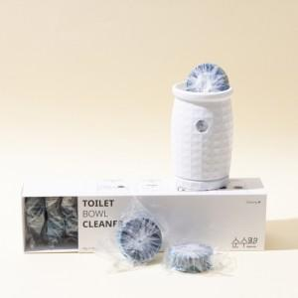 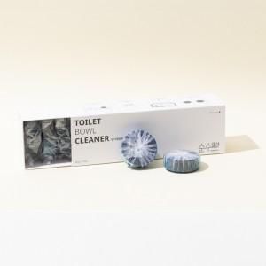

【상세/제작정보】

【인쇄/포장옵션】 | / 포장불가능

【공급단가】 | 수량 | 100~ | 300~ | 500~ | 1,000~ | 3,000~
*VAT별도 | 단가 | 6,870원 | 6,610원 | 6,360원 | 6,100원 | 5,950원

【상품 URL】 | https://www.synergygift.co.kr:443/src/goods_detail.php?gdno=30035

